Трикотаж
 |  |  |  | info@likadress.ru | К оплате: | 0.00 руб
 |  | Прайс-каталог | 8-800-250-95-37

 |  | производителя трикотажа LikaDress.ru |  | ул. Наговицыной-Икрянистовой, д. 6
 |  | 01.03.2024 13:49 |  | г. Иваново, Россия, 153002
Фотография | Артикул | Название | Ссылка на сайт | Размер | От 1 шт | Цена со скидкой от 1 шт | от 3000р | Цена со скидкой от 3000р | от 25000р | Цена со скидкой от 25000р | от 45000р | Цена со скидкой от 45000р | Заказ, шт | Сумма
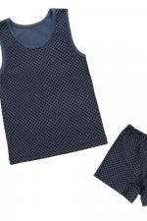 | 7833 | Костюм детский Спортивный А Арт. 7833 | https://likadress.ru/catalog/detskie_kostyumy/~kostyum_detskij_sportivnyj_a | 28 | 245.00 руб | 172.00 руб | 160.00 руб | 112.00 руб | 152.00 руб | 106.00 руб | 144.00 руб | 101.00 руб | 0 | 0.00 руб
 |  |  |  | 30 | 245.00 руб | 172.00 руб | 160.00 руб | 112.00 руб | 152.00 руб | 106.00 руб | 144.00 руб | 101.00 руб | 0 | 0.00 руб
 |  |  |  | 32 | 245.00 руб | 172.00 руб | 160.00 руб | 112.00 руб | 152.00 руб | 106.00 руб | 144.00 руб | 101.00 руб | 0 | 0.00 руб
 |  |  |  | 34 | 245.00 руб | 172.00 руб | 160.00 руб | 112.00 руб | 152.00 руб | 106.00 руб | 144.00 руб | 101.00 руб | 0 | 0.00 руб

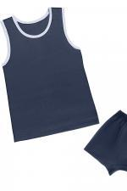 | 7832 | Костюм детский Спортивный С Арт. 7832 | https://likadress.ru/catalog/detskie_kostyumy/~kostyum_detskij_sportivnyj_s | 32 | 245.00 руб | 172.00 руб | 160.00 руб | 112.00 руб | 152.00 руб | 106.00 руб | 144.00 руб | 101.00 руб | 0 | 0.00 руб

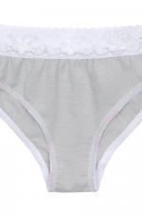 | 7831 | Плавки детские С Арт. 7831 | https://likadress.ru/catalog/detskie_bele/~plavki_detskie_s | 32 | 108.00 руб | Без скидки | 70.00 руб | Без скидки | 67.00 руб | Без скидки | 63.00 руб | Без скидки | 0 | 0.00 руб
 |  |  |  | 34 | 108.00 руб | Без скидки | 70.00 руб | Без скидки | 67.00 руб | Без скидки | 63.00 руб | Без скидки | 0 | 0.00 руб

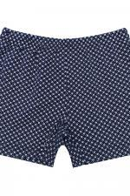 | 7395 | Трусы Детские С Арт. 7395 | https://likadress.ru/catalog/detskiy_trikotazj/~trusy_detskie_s | 30 | 108.00 руб | Без скидки | 70.00 руб | Без скидки | 67.00 руб | Без скидки | 63.00 руб | Без скидки | 0 | 0.00 руб
 |  |  |  | 32 | 108.00 руб | Без скидки | 70.00 руб | Без скидки | 67.00 руб | Без скидки | 63.00 руб | Без скидки | 0 | 0.00 руб
 |  |  |  | 28 | 108.00 руб | Без скидки | 70.00 руб | Без скидки | 67.00 руб | Без скидки | 63.00 руб | Без скидки | 0 | 0.00 руб
 |  |  |  | 34 | 108.00 руб | Без скидки | 70.00 руб | Без скидки | 67.00 руб | Без скидки | 63.00 руб | Без скидки | 0 | 0.00 руб
 |  |  |  | 36 | 108.00 руб | Без скидки | 70.00 руб | Без скидки | 67.00 руб | Без скидки | 63.00 руб | Без скидки | 0 | 0.00 руб

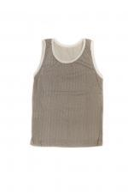 | 6915 | Майка Детская А Арт. 6915 | https://likadress.ru/catalog/detskie_bele/~majka_detskaya_a | 32 | 92.00 руб | Без скидки | 60.00 руб | Без скидки | 57.00 руб | Без скидки | 54.00 руб | Без скидки | 0 | 0.00 руб
 |  |  |  | 28 | 92.00 руб | Без скидки | 60.00 руб | Без скидки | 57.00 руб | Без скидки | 54.00 руб | Без скидки | 0 | 0.00 руб

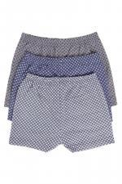 | 5556 | Трусы Детские М Арт. 5556 | https://likadress.ru/catalog/detskie_bele/~trusy_detskie_m_5556 | 30 | 108.00 руб | Без скидки | 70.00 руб | Без скидки | 67.00 руб | Без скидки | 63.00 руб | Без скидки | 0 | 0.00 руб
 |  |  |  | 34 | 108.00 руб | Без скидки | 70.00 руб | Без скидки | 67.00 руб | Без скидки | 63.00 руб | Без скидки | 0 | 0.00 руб

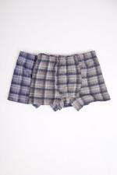 | 1831 | Трусы детские Боксеры Арт. 1831 | https://likadress.ru/catalog/detskie_bele/~trusy_detskie_boksery_1831 | 28 | 123.00 руб | Без скидки | 80.00 руб | Без скидки | 76.00 руб | Без скидки | 72.00 руб | Без скидки | 0 | 0.00 руб
 |  |  |  | 30 | 123.00 руб | Без скидки | 80.00 руб | Без скидки | 76.00 руб | Без скидки | 72.00 руб | Без скидки | 0 | 0.00 руб

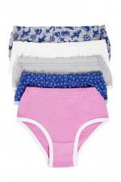 | 1281 | Трусы Детские Арт. 1281 | https://likadress.ru/catalog/detskie_bele/~trusy_detskie_1281 | 28 | 46.00 руб | 32.00 руб | 30.00 руб | 21.00 руб | 29.00 руб | 20.00 руб | 27.00 руб | 19.00 руб | 0 | 0.00 руб

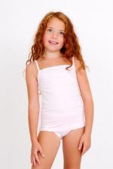 | 2500 | Комплект Зарина Арт. 2500 | https://likadress.ru/catalog/detskie_bele/~komplekt_zarina_2500 | 32 | 306.00 руб | 275.00 руб | 200.00 руб | 180.00 руб | 190.00 руб | 171.00 руб | 180.00 руб | 162.00 руб | 0 | 0.00 руб
 |  |  |  | 34 | 306.00 руб | 275.00 руб | 200.00 руб | 180.00 руб | 190.00 руб | 171.00 руб | 180.00 руб | 162.00 руб | 0 | 0.00 руб

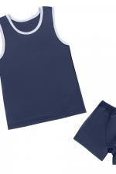 | 3902 | Костюм Спортивный Д Арт. 3902 | https://likadress.ru/catalog/detskie_kostyumy/~komplekt_sportivnyj_d_3902 | 30 | 245.00 руб | 172.00 руб | 160.00 руб | 112.00 руб | 152.00 руб | 106.00 руб | 144.00 руб | 101.00 руб | 0 | 0.00 руб

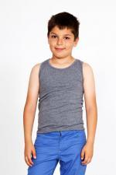 | 454 | Майка Детская Арт. 454 | https://likadress.ru/catalog/detskie_bele/~majka_detskaya_454 | 32 | 138.00 руб | Без скидки | 90.00 руб | Без скидки | 86.00 руб | Без скидки | 81.00 руб | Без скидки | 0 | 0.00 руб
 |  |  |  | 26 | 138.00 руб | Без скидки | 90.00 руб | Без скидки | 86.00 руб | Без скидки | 81.00 руб | Без скидки | 0 | 0.00 руб

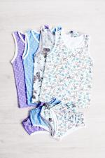 | 1095 | Комплект трусы-майка Арт. 1095 | https://likadress.ru/catalog/detskie_bele/~komplekt_trusy_majka_1095 | 28 | 138.00 руб | Без скидки | 90.00 руб | Без скидки | 86.00 руб | Без скидки | 81.00 руб | Без скидки | 0 | 0.00 руб
 |  |  |  | 34 | 138.00 руб | Без скидки | 90.00 руб | Без скидки | 86.00 руб | Без скидки | 81.00 руб | Без скидки | 0 | 0.00 руб

 | 3013 | Трусы подростковые 3 Арт. 3013 | https://likadress.ru/catalog/detskie_bele/~trusy_podrostkovye_3_3013 | 38 | 138.00 руб | Без скидки | 90.00 руб | Без скидки | 86.00 руб | Без скидки | 81.00 руб | Без скидки | 0 | 0.00 руб

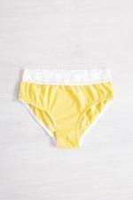 | 3641 | Плавки Д Арт. 3641 | https://likadress.ru/catalog/detskie_bele/~plavki_d_3641 | 32 | 108.00 руб | Без скидки | 70.00 руб | Без скидки | 67.00 руб | Без скидки | 63.00 руб | Без скидки | 0 | 0.00 руб
 |  |  |  | 34 | 108.00 руб | Без скидки | 70.00 руб | Без скидки | 67.00 руб | Без скидки | 63.00 руб | Без скидки | 0 | 0.00 руб

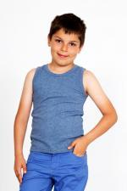 | 3829 | Майка Детская Арт. 3829 | https://likadress.ru/catalog/detskie_bele/~majka_detskaya_3829 | 30 | 138.00 руб | Без скидки | 90.00 руб | Без скидки | 86.00 руб | Без скидки | 81.00 руб | Без скидки | 0 | 0.00 руб

